Estadísticas
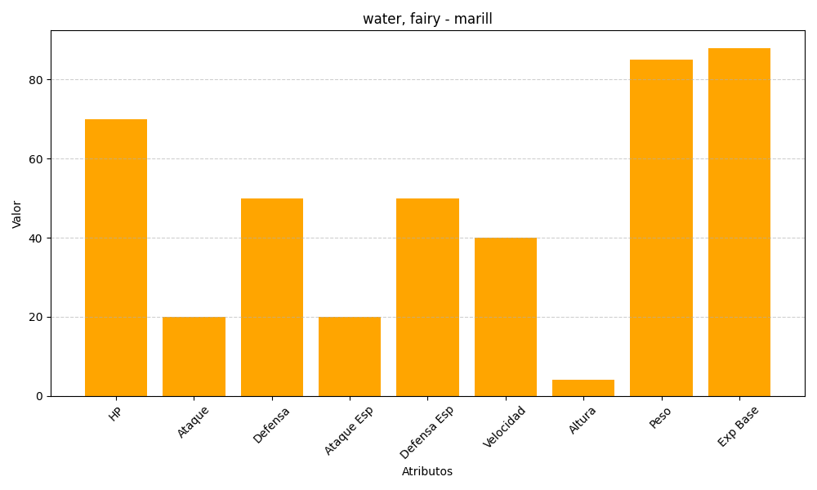
ID | Nombre | Tipo | HP | Ataque | Defensa | Ataque Especial | Defensa Especial | Velocidad | Altura | Peso | Experiencia Base
183 | marill | water, fairy | 70 | 20 | 50 | 20 | 50 | 40 | 4 | 85 | 88

